상품제안서
지니큐 다용도 전신 쿠션마사지 온열안마기 | 상품코드: S26943

 |  |  |  |  |  |  | 02-713-8555 | www.synergygift.co.kr
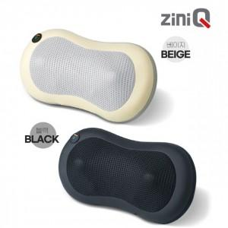

【상세/제작정보】 | 상세페이지내 인쇄 예시와 실제 인쇄시 인쇄 색상이 다를 수 있습니다.

【인쇄/포장옵션】 | 레이저 / 포장지포장

【공급단가】 | 수량 | 20~ | 100~ | 300~ | 500~ | 1,000~
*VAT별도 | 블랙 | 27,180원 | 26,760원 | 26,130원 | 25,090원 | 24,040원
 | 베이지(품절) | 27,180원 | 26,760원 | 26,130원 | 25,090원 | 24,040원

【상품 URL】 | https://www.synergygift.co.kr:443/src/goods_detail.php?gdno=26943

